pmsocho
www.pmsocho.com

ex-385 zrobione
 | https://www.youtube.com/user/ExcelIsFun/about | https://www.youtube.com/user/pmsocho/about
 | ExcelIsFun | pmsocho
Subskrybenci | 181 786 subskrypcji | 3 433 subskrypcje

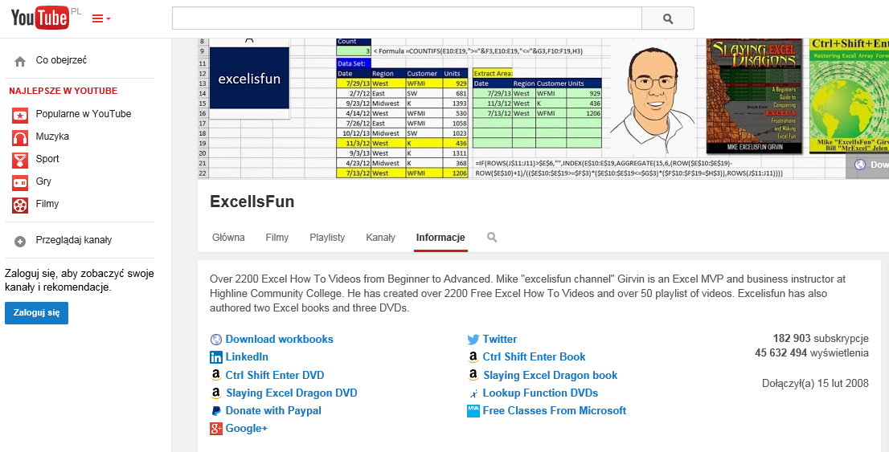
 | Strona główna YouTubePL | Strona główna YouTubePL
 | Prześlij Zaloguj się | Prześlij Zaloguj się
 | Szukaj | Szukaj
 | ExcelIsFun | pmsocho

 | ExcelIsFun | pmsocho
 | Filmy | Filmy
 | Playlisty | Playlisty
 | Kanały | Kanały
 |  | Dyskusja
 | Informacje
 |  | Informacje

 | Co obejrzeć
 |  | Co obejrzeć

 | Najlepsze w YouTube
 |  | Najlepsze w YouTube

 | Popularne w YouTube
 | Muzyka | Popularne w YouTube
 | Sport | Muzyka
 | Gry | Sport
 | Filmy | Gry
 |  | Filmy

 | Przeglądaj kanały
 |  | Przeglądaj kanały

 | Zaloguj się, aby zobaczyć swoje kanały i rekomendacje.
 |  | Zaloguj się, aby zobaczyć swoje kanały i rekomendacje.
 | Zaloguj się
 |  | Zaloguj się
 | Kolejka filmów do obejrzenia
 |  | Kolejka filmów do obejrzenia
 | Kolejka TV
 |  | Kolejka TV
 | Kolejka filmów do obejrzeniaKolejka TV
 |  | Kolejka filmów do obejrzeniaKolejka TV
 | Usuń wszystko
 | Rozłącz | Usuń wszystko
 |  | Rozłącz
 | Trwa wczytywanie...
 |  | Trwa wczytywanie...
 | Kolejka filmów do obejrzenia
 | Kolejka TV | Kolejka filmów do obejrzenia
 | __count__/__total__ | Kolejka TV
 |  | __count__/__total__
 | Download workbooks
 |  | PMSOCHO.com - szkolenia Excel
 | ExcelIsFun
 | SubskrybujSubskrybujeszAnuluj subskrypcję 181 786 | pmsocho
 | Ustawienia subskrypcji | SubskrybujSubskrybujeszAnuluj subskrypcję 3 433
 | Wczytuję... | Ustawienia subskrypcji
 | Trwa wczytywanie... | Wczytuję...
 | Działam... | Trwa wczytywanie...
 |  | Działam...
 | ExcelIsFun
 |  | pmsocho
 | Główna
 | Filmy | Główna
 | Playlisty | Filmy
 | Kanały | Playlisty
 |  | Kanały
 | Informacje | Dyskusja

 | Szukaj na kanale | Informacje

 | Twoja wiadomość została wysłana. | Szukaj na kanale
 | Zamknij
 | Błąd podczas wysyłania wiadomości. | Twoja wiadomość została wysłana.
 | Zamknij | Zamknij
 |  | Błąd podczas wysyłania wiadomości.
 | Over 2200 Excel How To Videos from Beginner to Advanced. Mike "excelisfun channel" Girvin is an Excel MVP and business instructor at Highline Community College. He has created over 2200 Free Excel How To Videos and over 50 playlist of videos. Excelisfun has also authored two Excel books and three DVDs. | Zamknij

 |  | PMSOCHO - szkolenia | konsultacje - Excel
 | 181 786 subskrypcji
 | 45 439 328 wyświetleń | Piotr Majcher
 | Dołączył(a) 15 lut 2008
 |  | Microsoft Certified Trainer,
 | http://people.highline.edu/mgirvin/excelisfun.htmDownload workbooks
 | https://twitter.com/excelisfunTwitter | Microsoft Office Specialist (Excel Expert).
 | http://www.linkedin.com/profile/view?id=8443727&trk=nav_responsive_tab_profileLinkedIn
 | http://www.amazon.com/Ctrl-Shift-Enter-Efficient-Calculating/dp/1615470077/ref=sr_1_1?ie=UTF8&qid=1375647390&sr=8-1Ctrl Shift Enter Book | Chcesz nauczyć się Excela? - Oglądaj dowolne filmy lub playlisty :)
 | http://www.amazon.com/Ctrl-shift-enter-Mastering-Formulas/dp/1615470085/ref=sr_1_2?ie=UTF8&qid=1375647390&sr=8-2Ctrl Shift Enter DVD
 | http://www.amazon.com/Slaying-Excel-Dragons-Conquering-Frustrations/dp/161547000X/ref=sr_1_1?ie=UTF8&qid=1375647469&sr=8-1Slaying Excel Dragon book | Jeśli nie masz czasu na oglądanie wszystkiego mogę poprowadzić szkolenie dla Ciebie albo w Twojej firmie - napisz:
 | http://www.amazon.com/Slaying-Excel-Dragons-DVD-Lessons/dp/1615470050/ref=sr_1_2?ie=UTF8&qid=1375647469&sr=8-2Slaying Excel Dragon DVD
 | http://www.mrexcel.com/2013books/excelisfun2013dvd.htmlLookup Function DVDs | pmsocho ( małpa ) gmail com
 | https://www.paypal.com/cgi-bin/webscr?cmd=_s-xclick&hosted_button_id=KN7EH5Z6D52XADonate with Paypal
 | http://www.microsoftvirtualacademy.com/?mtag=MVP4040052Free Classes From Microsoft | Potrzebujesz szkolenia, konsultacji lub lekcji z Excela lub chcesz ze mną współpracować - napisz albo odwiedź moją stronę:
 | http://www.linkedin.com/profile/view?id=8443727&trk=nav_responsive_tab_profileLinked In
 | https://plus.google.com/112944563619867816664Google+ | http://www.pmsocho.com

 | EXCELlent Online Excel Team: | Jeśli masz jakieś pytanie do filmu - umieszczaj je w komentarzu pod filmem którego dotyczy.

 | Bill Jelen | Pliki na których klikam: http://www.pmsocho.com/youtube

 | SubskrybujSubskrybujeszAnuluj subskrypcję | Excel, tutorial, tutoriale, podcast, podcasty, video, filmy, film, funkcje, funkcja, formuły, webcast, kurs, szkolenie, kursy, szkolenia, podstawy, średniozaawansowany, zaawansowany, podstawowy, triki, konsultacje, online, przez internet
 | LearnAccessByCrystal
 |  | Zapytania biznesowe: Wyświetl adres e-mail
 | SubskrybujSubskrybujeszAnuluj subskrypcję
 | Contextures Inc. | 3 433 subskrypcje
 |  | 1 248 915 wyświetleń
 | SubskrybujSubskrybujeszAnuluj subskrypcję | Dołączył(a) 15 mar 2009
 | ExcelVbaIsFun
 |  | http://www.pmsocho.comPMSOCHO.com - szkolenia Excel
 | SubskrybujSubskrybujeszAnuluj subskrypcję | http://www.pmsocho.com/youtubePliki na których klikam
 | Andreas Thehos | https://plus.google.com/112001697896687339287Google+

 | SubskrybujSubskrybujeszAnuluj subskrypcję | Więcej Excela:
 | pmsocho
 |  | ExcelIsFun
 | SubskrybujSubskrybujeszAnuluj subskrypcję
 | Doug H | SubskrybujSubskrybujeszAnuluj subskrypcję
 |  | Bill Jelen
 | SubskrybujSubskrybujeszAnuluj subskrypcję
 | Danny Rocks | SubskrybujSubskrybujeszAnuluj subskrypcję

 | SubskrybujSubskrybujeszAnuluj subskrypcję | Podobne kanały w YouTube
 | Dr. Gerard Verschuuren
 |  | Polimaty
 | SubskrybujSubskrybujeszAnuluj subskrypcję
 | Hanh Le | SubskrybujSubskrybujeszAnuluj subskrypcję
 |  | Mówiąc Inaczej
 | SubskrybujSubskrybujeszAnuluj subskrypcję
 |  | SubskrybujSubskrybujeszAnuluj subskrypcję
 | Zobacz wszystkie | Rozwojowiec

 | Popularne kanały w YouTube | SubskrybujSubskrybujeszAnuluj subskrypcję
 |  | Study English Online
 | reZigiusz
 |  | SubskrybujSubskrybujeszAnuluj subskrypcję
 | SubskrybujSubskrybujeszAnuluj subskrypcję | Danny Rocks
 | AbstrachujeTV
 |  | SubskrybujSubskrybujeszAnuluj subskrypcję
 | SubskrybujSubskrybujeszAnuluj subskrypcję | ExcelVbaIsFun
 | SA Wardega
 |  | SubskrybujSubskrybujeszAnuluj subskrypcję
 | SubskrybujSubskrybujeszAnuluj subskrypcję
 | Niekryty Krytyk | Język: Polski
 |  | Kraj: Polska
 | SubskrybujSubskrybujeszAnuluj subskrypcję | Tryb bezpieczny: Wyłączony
 | skkf
 |  | Pomoc
 | SubskrybujSubskrybujeszAnuluj subskrypcję | Trwa wczytywanie...
 | Polski Pingwin | Trwa wczytywanie...
 |  | Trwa wczytywanie...
 | SubskrybujSubskrybujeszAnuluj subskrypcję | Informacje
 |  | Centrum prasowe
 | Język: Polski | Prawa autorskie
 | Kraj: Polska | Twórcy i partnerzy
 | Tryb bezpieczny: Wyłączony | Reklamy
 |  | Programiści
 | Pomoc | +YouTube
 | Trwa wczytywanie... | Warunki
 | Trwa wczytywanie... | Prywatność
 | Trwa wczytywanie... | Zasady i bezpieczeństwo
 | Informacje | Prześlij opinię
...

